测点1
 |  |  |  |  |  | 环境试验设备校准记录

委托单位： |  |  |  |  |  | 仪器名称： |  |  |  |  |  | 证书编号：

制 造 厂： |  |  |  |  |  | 型号规格： |  |  |  |  |  | 出厂编号：

校准地点： |  |  |  |  |  | 环境温度： |  |  |  |  | ℃ | 环境湿度： |  |  |  |  | %RH

标准器名称： |  |  |  |  |  | 型号/规格： |  |  |  |  |  | 准确度等级：

证书编号： |  |  |  |  |  | 有效期至：

1、校准记录
温度参数校准记录
温度设定值： |  |  |  |  | ℃

 |  |  |  |  |  |  |  |  |  |  |  |  |  | 单位：℃
次数 |  | 实测温度值
 |  | 1 | 2 | 3 | 4 | 5 | 6 | 7 | 8 | 9 | 10 | 11 | 12 | 13 | 14 | 15

最大值
最小值
上偏差 |  |  |  | 下偏差 |  |  |  | 均匀度 |  |  |  | 波动度

湿度参数校准记录
湿度设定值： |  |  |  |  | %RH

 |  |  |  |  |  |  |  |  |  |  |  |  |  | 单位：%RH

次数 |  | 实测湿度值
 |  | O |  |  | A |  |  |  | B |  |  |  | C

最大值
最小值
上偏差 |  |  |  |  | 下偏差 |  |  |  | 均匀度 |  |  |  | 波动度

2、传感器示意图

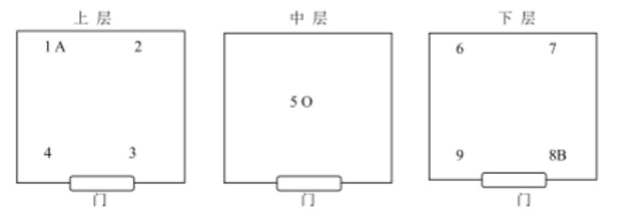

 | 校准： |  |  |  |  |  |  |  |  |  | 复核： |  |  |  | 年 | 月 | 日

